sein nl 3 kleuren
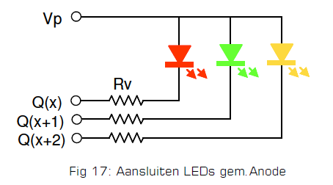
 |  |  | instruction | fade | P.O | Patt | T(/60) | Asp# | Ins# | opm
Dev,"(3)NL: 3 kleuren"
 | "Pin",0,2,0,"(3)NL: 3 kleuren [N+0]=Rood"
 | "Cfg",2,31,0,28
 |  | "Asp",0,"Rood"
 |  | "Ins",0,19,0,0,0,0 | NS G->Y->R | ja | 0 | 0 |  |  |  | speciale instr voor NS seinen via geel naar Rood

 |  | "Asp",1,"Groen"
 |  | "Ins",0,29,0,2,0,0 | Multibit 3 | ja | 0 | 2 |  |  |  | set volgende 3 uitgangen 010
 |  |  |  | ja
 |  | "Asp",3,"Geel"
 |  | "Ins",0,29,0,4,0,0 | Multibit 3 | ja | 0 | 4 |  |  |  | set volgende 3 uitgangen 001
 |  |  |  | ja
 |  | "Asp",5,"Groen knipper (75)"
 |  | "Ins",0,29,0,0,0,0 | Multibit 3 | ja | 0 | 0 |  |  |  | set volgende 3 uitgangen 000
 |  | "Ins",1,26,1,24,0,0 | Invert | ja | 1 |  | 24 |  |  | inverteer uitgang na opgegeven tijd 24/60=0,4 sec de uitgang 1 hoger is

 |  | "Asp",7,"Geel knipper (75)"
 |  | "Ins",0,29,0,0,0,0 | Multibit 3 | ja | 0 | 0 |  |  |  | set volgende 3 uitgangen 000
 |  | "Ins",1,26,2,24,0,0 | Invert | ja | 2 |  | 24 |  |  | inverteer uitgang na opgegeven tijd 24/60=0,4 sec de uitgang 2 hoger is

 | "Pin",1,2,0,"(3)NL: 3 kleuren [N+1]=Groen"
 | "Cfg",2,0,0,28
 |  | "Asp",0,"(R) Geel"
 |  | "Ins",0,1,31,3,0,0 | jump |  | -1 |  |  | 3 | 0 | ga verder bij ins#=0 van Asp#=3 van huidige pin -1

 |  | "Asp",1,"(R) Geel knipper"
 |  | "Ins",0,1,31,7,0,0 | jump |  | -1 |  |  | 7 | 0 | ga verder bij ins#=0 van Asp#=7 van huidige pin -1

 | "Pin",2,2,0,"(3)NL: 3 kleuren [N+2]=Geel"
 | "Cfg",2,0,0,28
 |  | "Asp",0,"(R) Groen knipper"
 |  | "Ins",0,1,30,5,0,0 | jump |  | -2 |  |  | 5 | 0 | ga verder bij ins#=0 van Asp#=5 van huidige pin -2

